SDJ2
公路工程项目
隧道成洞净空检查记录表
施工单位： |  |  |  |  |  |  |  |  | 标段：
监理单位： |  |  |  |  |  |  |  |  | 标段：
SDJ2
工程名称 |  |  |  |  |  |  | 施工日期
桩号及工程部位 |  |  |  |  |  |  | 检查日期
检验部位 | 检查项目 | 规定值或允许偏差 |  |  |  |  |  |  |  |  | …
 |  |  | 设计 | 实测 | 设计 | 实测 | 设计 | 实测 | 设计 | 实测 | 设计 | 实测
0 | 高度 | 不小于设计值
1-1＇ | 宽度 | 不小于设计值
1 | 高度 | 不小于设计值
1＇ | 高度 | 不小于设计值
2-2＇ | 宽度 | 不小于设计值
3-3＇ | 宽度 | 不小于设计值
4-4＇ | 宽度 | 不小于设计值
5-5＇ | 宽度 | 不小于设计值
6 | 标高 | /
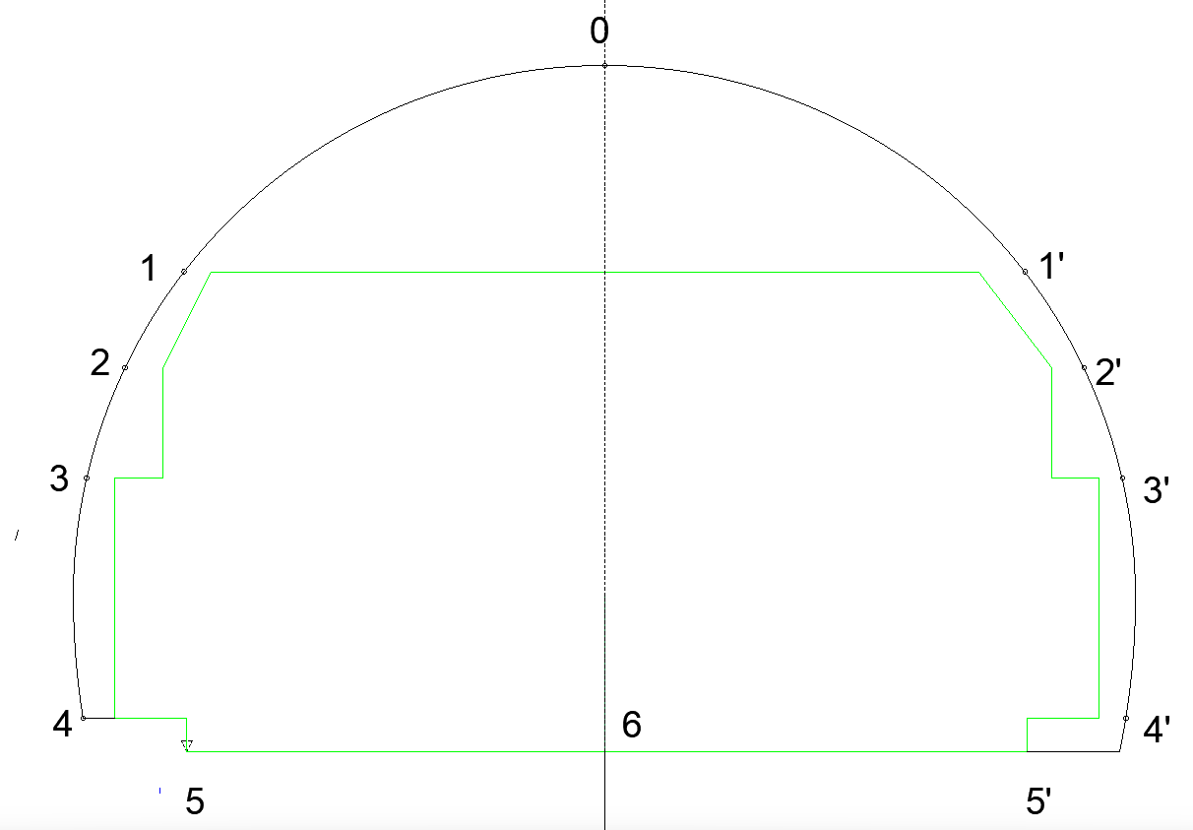 备注：表中高度 是以隧道设计线高程 到相应点的相对高。
检查结果 |  | □ 自检结果满足规范及设计要求。
检查人： 质检负责人： 监理员：

SDJ3
公路工程项目
隧道模筑混凝土渗漏水检查记录表
施工单位： |  |  |  |  |  |  | 标段：
监理单位： |  |  |  |  |  |  | 标段：
SDJ3
工程名称 |  |  |  |  |  | 施工日期
桩号及工程部位 |  |  |  |  |  | 检查日期
桩号 |  | 部位（拱部、边墙、路面） | 渗漏类型 |  |  |  | 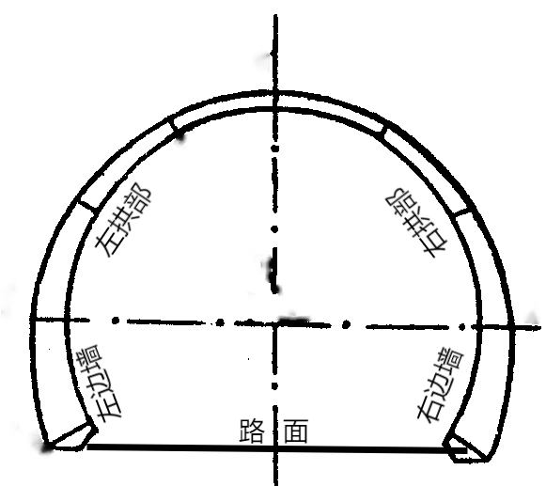
 |  |  | 喷射 | 涌流 | 滴漏 | 浸渗

 |  |  |  |  |  |  | 渗漏水部位示意图
渗 漏 整 治 情 况
渗漏点编号 | 桩 号 |  | 部 位 |  | 主要整治方法及日期 |  |  | 整治效果

检查结果 |  |  | □ 自检结果满足规范及设计要求。
检查人： 检验负责人： 监理员：

SDJ9
公路工程项目
隧道喷射混凝土检查记录表
施工单位： |  |  |  |  |  |  |  | 标段：
监理单位： |  |  |  |  |  |  |  | 标段：
SDJ9
工程名称 |  |  |  |  |  | 施工日期
桩号及工程部位 |  |  |  |  |  | 检查日期
衬砌类型 |  |  |  |  |  | 喷射混凝土强度等级
施工配合比 |  | 水胶比 |  | 水泥 | 砂 |  | 石 | 外加 | 钢纤维

检查项目 |  | 规定值或 允许偏差 |  | 设计值 | 实测值
初喷厚度(mm) |  | 20~50mm；最小厚度≥20mm
空洞检测 |  | 无空洞，无杂物
支护净空(mm) |  | 不小于设计值
喷射混凝土表面平整度 |  | D/L≤1/6
成品厚度检查
检查桩号 |  |  | 设计厚度（mm) |  |  |  | 规定值或允许偏差 | 平均厚度≥设计厚度；60%的检查点厚度≥设计厚度；最小厚度≥0.6倍设计厚度，且≥50mm
左侧点位 | 实测值（mm) |  | 右侧点位 |  | 实测值
0（拱顶）
1 |  |  | 1＇
2 |  |  | 2＇
3 |  |  | 3＇
4 |  |  | 4＇
成品厚度检查点位示意图
5 |  |  | 5＇
6 |  |  | 6＇
7 |  |  | 7＇ |  |  |  | 喷射混凝土强度报
8 |  |  | 8＇ |  |  |  | 龄期（天） | 试验报告单编号 | 强度（MPa）
9 |  |  | 9＇ |  |  |  | 28
喷面外观质量 |  | □ 喷射混凝土表面无漏喷、无离鼓。 □ 钢筋网和钢架无外露。
检查结果 |  | □ 自检结果满足规范及设计要求。
检查人： 检验负责人： 监理员：

SDJ12
公路工程项目
钢拱支撑(格构梁)构件加工检查记录表
施工单位： |  |  |  |  |  |  |  |  |  |  |  |  | 标段：
监理单位： |  |  |  |  |  |  |  |  |  |  |  |  | 标段：
SDJ12
工程名称 |  |  |  |  |  |  |  |  | 施工日期
桩号及工程部位 |  |  |  |  |  |  |  |  | 检查日期
检查构件 名称、规格 |  |  |  |  |  |  |  |  | 衬砌类型
几何尺寸检查 | 构件编号 | A 单元 |  |  |  | B单元 |  |  |  | C单元 |  |  |  | D单元
 | 检查项目 | 数量 （节） | 节长（mm） | 半径(mm) | 角度 (°) | 数量 （节） | 节长（mm） | 半径(mm) | 角度 (°) | 数量 （节） | 节长（mm） | 半径(mm) | 角度 (°) | 数量 （节） | 节长（mm） | 半径(mm) | 角度 (°)
 | 设计值
 | 实测值
 | 构件编号 | E单元 |  |  |  | F单元 |  |  |  | G单元 |  |  |  | H单元
 | 检查项目 | 数量 （节） | 节长（mm） | 半径(mm) | 角度 (°) | 数量 （节） | 节长（mm） | 半径(mm) | 角度 (°) | 数量 （节） | 节长（mm） | 半径(mm) | 角度 (°) | 数量 （节） | 节长（mm） | 半径(mm) | 角度 (°)
 | 设计值
 | 实测值
连接钢板加工及端部焊接情况 |  |  |  | □ 钢架节段两端采用焊接连接钢板。 □ 连接钢板尺寸满足设计要求。 □ 连接钢板上螺栓孔大于4个，采用冲压或铣切成孔，无毛刺。
分段拼装成刚拱支撑后的总体比样误差
钢架拼装点位检查示意图 |  |  |  |  |  |  |  |  | 拱顶对齐，拱顶、两拱腰及拱脚误差
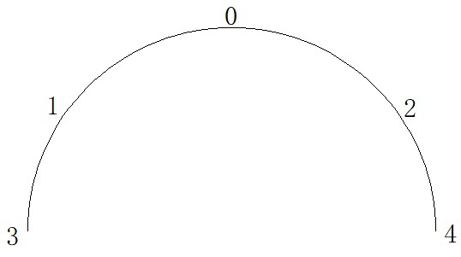
 |  |  |  |  |  |  |  |  | 点位 |  |  |  | 3 | 1 | 0 | 2 | 4
 |  |  |  |  |  |  |  |  | 周边偏差(mm)
 |  |  |  |  |  |  |  |  | 平面翘曲（mm)
综合质量评价 |  |  | □ 钢架加工的几何尺寸、试拼装形状符合规范及设计要求。
检查结果 |  |  | □ 自检结果满足规范及设计要求。
检查人： 检验负责人： 监理员：

SDJ16
公路工程项目
隧道全断面衬砌模板台车安装检查记录表
施工单位： |  |  |  |  |  |  | 标段：
监理单位： |  |  |  |  |  |  | 标段：
SDJ16
工程名称 |  |  |  | 施工日期
桩号及工程部位 |  |  |  | 检查日期
拱顶高程（0点） | 设计标高A/B（m) |  |  | 实测标高A/B（m) |  |  | 偏差A/B（mm)

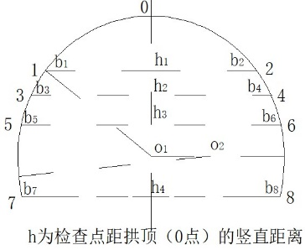
净空检查 |  |  | 点位 | 设计净空(mm) |  | 实测宽度(mm) |  | 偏差(mm)
 |  |  |  | h | b | A | B | A | B
 |  |  | b1
 |  |  | b2
 |  |  | b3
 |  |  | b4
 |  |  | b5
 |  |  | b6
 |  |  | b7
 |  |  | b8
衬砌厚度检查 |  |  | 检查部位 | A |  |  | B
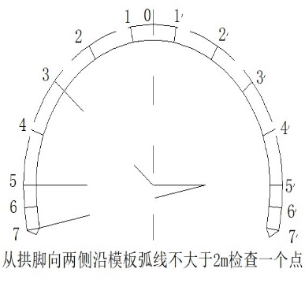
 |  |  |  | 设计厚度(cm) | 实测厚度（cm) | 偏差 (mm) | 设计厚度(cm) | 实测厚度（cm) | 偏差 (mm)
 |  |  | 0
 |  |  | 1
 |  |  | 1’
 |  |  | 2
 |  |  | 2’
 |  |  | 3
 |  |  | 3’
 |  |  | 4
 |  |  | 4’
 |  |  | 5
 |  |  | 5’
 |  |  | 6
 |  |  | 6’
 |  |  | 7
 |  |  | 7’
 |  |  | 振捣窗
超挖回填要求 |  | □ 超挖部分采用同级混凝土回填密实。
模板（板缝、平整、脱模剂、固定情况） |  | □ 表面光滑、接缝严密，无缝隙，模板安装牢固。
堵头板安设与固定 |  | □ 堵头板安装固定牢固，封堵严密。
伸缩缝、沉降缝、工作缝处置及橡胶止水带安设 |  | □ 衬砌的施工缝与设计的沉降缝、伸缩缝设在同一位置，且与仰拱混凝土衬砌变形缝竖向对齐。 □ 止水带安设位置及型号规格符合设计要求。 □ 止水带无松脱、扭曲。
预留孔洞、预埋件设置 |  | □ 孔洞、预埋件预留位置及尺寸符合设计要求。
检查结果 |  | □ 自检结果满足规范及设计要求。
检查人： 检验负责人： 监理员：

SDJ30
公路工程项目
时间-周边收敛数据分析曲线图
施工单位： . |  |  | 标段： 1
监理单位： . |  |  | 标段： 1
SJD30
工程名称 |  | 施工时间
桩号（量测断面） |  | 检查时间
量测时间 收敛值 测线编号

检查结果

△u（mm）

 | 实测收敛值曲线图和收敛函数回归曲线图
dt（天）
检查人： 检验负责人： 监理员：

SDJ31
公路工程项目
时间-拱顶下沉数据分析曲线图
施工单位： . |  |  | 标段： 1
监理单位： . |  |  | 标段： 1
SJD31
工程名称 |  | 施工时间
桩号（量测断面） |  | 检查时间
量测时间 下沉值 测线编号

检查结果

△u（mm）

dt（天）
 | 实测收敛值曲线图和收敛函数回归曲线图

检查人： 检验负责人： 监理员：

